Sheet1
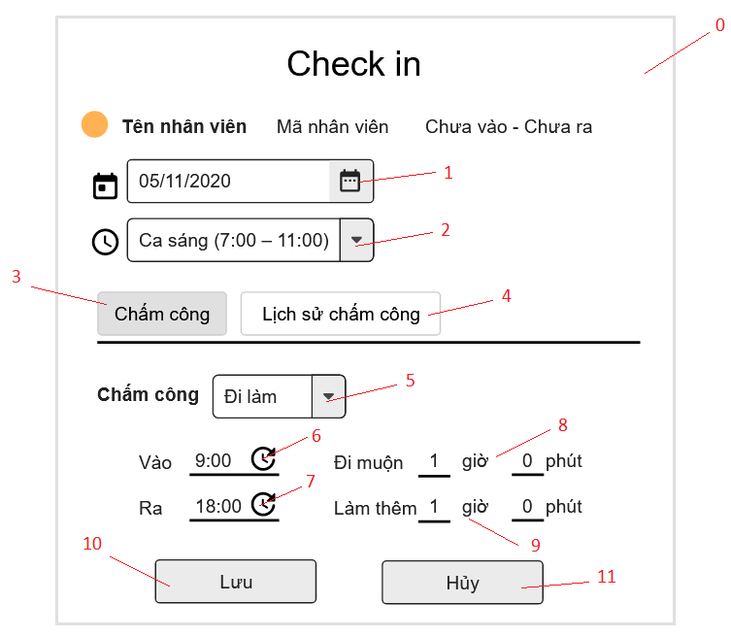

Danh sách các biến cố
STT | Điều kiện kích hoạt | Xử lí | Ghi chú
0 | Khởi động màn hình | Hiện bảng Check in
1 | Chọn nút đổi ngày tháng | Hiện bảng đổi ngày tháng
2 | Chọn nút đổi ca | Hiện bảng đổi ca
3 | Nhấn nút Chấm công | Hiện phần giao diện chấm công
4 | Nhấn nút Lịch sử chấm công | Hiện phần giao diện lịch sử chấm công
5 | Chọn nút trong combobox Chấm công | Hiện danh sách trạng thái "Đi làm", "Nghỉ làm"
6 | Chọn đổi thời gian vào | Cho phép quản lí thay đổi thời gian từ bàn phím
7 | Chọn đổi thời gian ra | Cho phép quản lí thay đổi thời gian từ bàn phím
8 | Chọn đổi thời gian đi muộn | Cho phép quản lí thay đổi thời gian từ bàn phím
9 | Chọn đổi thời gian làm thêm | Cho phép quản lí thay đổi thời gian từ bàn phím
10 | Chọn nút lưu | Lưu thông tin vào CSDL
11 | Chọn nút hủy | Hủy bỏ những thay đổi vừa sửa đổi

Danh sách các thành phần của giao diện
STT | Tên | Kiểu | Ý nghĩa | Miền giá trị | Giá trị mặc định | Ghi chú
1 | Lb_CheckIn | Label | Hiển thị danh sách trang Check in
2 | Lb_TenNV | Label | Hiển thị tên nhân viên check in
3 | Lb_MaNV | Label | Hiển thị mã nhân viên check in
4 | Lb_TrangThaiCheckIn | Label | Hiển thị trạng thái check in "Chưa vào", "Chưa ra"
5 | Dp_ChonNgayCheckIn | Date Picker | Chọn ngày Check In
6 | Cb_ChonCa | Combo Box | Chọn ca làm việc của nhân viên
7 | Bt_ChamCong | Button | Hiện phần giao diện Chấm công
8 | Lb_ChamCong | Label | Hiển thị label chấm công
9 | Cb_TrangThaiCheckIn | Combo Box | Hiện danh sách trạng thái "Đi làm", "Nghỉ làm"
10 | Lb_Vao | Label | Hiện label Vào
11 | Tf_Vao | TextField | Hiện giờ nhân viên vào
12 | Lb_DiMuon | Label | Hiện số giờ nhân viên đi muộn
13 | Lb_Ra | Label | Hiện Label Ra
14 | Tf_Ra | TextField | Hiện giờ nhân viên ra
15 | Lb_LamThem | Label | Hiện giờ nhân viên làm thêm
16 | Bt_Luu | Button | Lưu trang Check in
17 | Bt_Huy | Button | Hủy thay đổi

